Feuil1
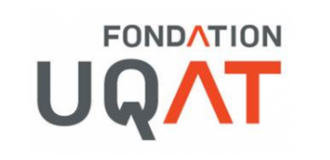

 | Plan de financement - Activités internes de l'UQAT

Mission de la Fondation : | La Fondation de l’Université du Québec en Abitibi-Témiscamingue, propulsée par ses partenaires, agit comme levier philanthropique pour favoriser l’accessibilité aux études, le développement de compétences, l’épanouissement des personnes, le développement de la recherche et l’essor des collectivités.

Nom du demandeur:

Titre du projet / Activité:

Date:

Liste des organismes ou entreprises participant au financement (monétaire et/ou en nature) |  |  | Montant ou contribution en argent ($) | Montant ou contribution en nature | Montant de contribution total
Montant demandé à la FUQAT |  |  |  |  | - $
 |  |  |  |  | - $
 |  |  |  |  | - $
 |  |  |  |  | - $
 |  |  |  |  | - $
 |  |  |  |  | - $
 |  |  |  |  | - $
 |  |  |  |  | - $
Contributions totales |  |  | - $ | - $ | - $

Type de dépense |  | Montant

Total des dépenses |  | -

À quoi sera destiné le financement accordé par la FUQAT ?

Pensez-vous que votre demande de financement est alignée avec la mission de la Fondation de l'UQAT telle que définie précédemment ?
Expliquez-nous pourquoi.

